상품제안서
파스텔터치 노트북태블릿서류가방 | 상품코드: S30633

 |  |  |  |  |  |  | 02-713-8555 | www.synergygift.co.kr
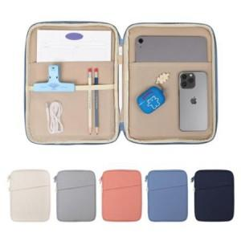

【상세/제작정보】

【인쇄/포장옵션】 | 실크 / OPP(비닐)

【공급단가】 | 수량 | 50~ | 100~ | 500~ | 1,000~ | 2,000~
*VAT별도 | XS사이즈 | 20,920원 | 20,150원 | 19,370원 | 18,600원 | 18,130원
 | S사이즈 | 20,920원 | 20,150원 | 19,370원 | 18,600원 | 18,130원
 | M사이즈 | 20,920원 | 20,150원 | 19,370원 | 18,600원 | 18,130원

【상품 URL】 | https://www.synergygift.co.kr:443/src/goods_detail.php?gdno=30633

